Sheet1
https://www.jawhm.or.jp/seminar/tahnkyou

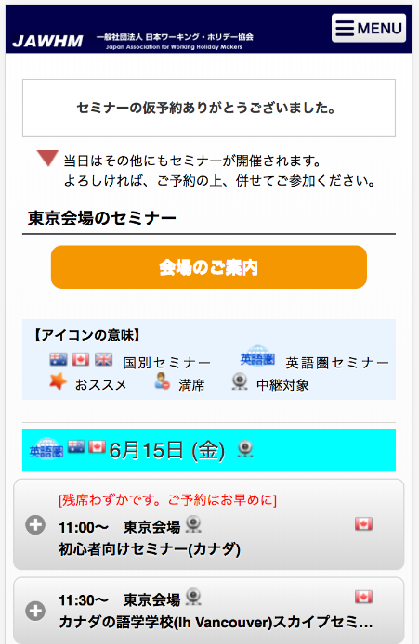

このメッセージを追加してください
仮予約完了のメールをお送りしました。
メールを確認し、予約を確定して下さい。
※まだ予約は確定しておりません。

仮予約完了のメールをお送りしました。

メールを確認し、予約を確定して下さい。
※まだ予約は確定しておりません。

